工作表1
 | 積層基板の出荷実績と予測 (枚/年)
 |  |  |  |  |  |  |  |  |  |  |  |  |  | 積層基板の出荷実績と予測 (枚/年)
板厚 | 2019年/1月 | 2019年/2月 | 2019年/3月 | 2019年/4月 | 2019年/5月 | 2019年/6月 | 2019年/7月 | 2019年/8月 | 2019年/9月 | 2019年/10月 | 2019年/11月 | 2019年/12月 |  |  | 2019 | 2020 | 2021 | 2022 | 2023 | 2024 | 2025
0.15t | 0 | 0 | 0 | 0 | 0 | 0 | 480 | 0 | 0 | 480 | 0 | 480 | 1440 | 0.15t | 1 | 1 | 7 | 20 | 166 | 174 | 290
0.2t | 9600 | 0 | 0 | 2496 | 1968 | 3360 | 8160 | 2400 | 3360 | 5280 | 7200 | 20175 | 63999 | 0.2t | 64 | 41 | 160 | 342 | 317 | 295 | 273
合計 | 9600 | 0 | 0 | 2496 | 1968 | 3360 | 8640 | 2400 | 3360 | 5760 | 7200 | 20655 | 65439 | 合計 | 65 | 42 | 167 | 362 | 483 | 469 | 562

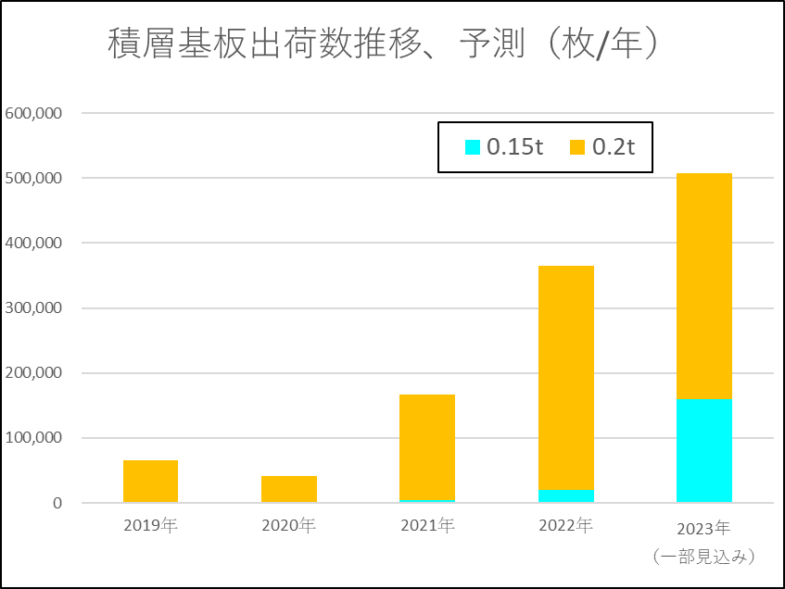
積層基板の出荷実績と予測 (K枚/年)
板厚 | 2020年/1月 | 2020年/2月 | 2020年/3月 | 2020年/4月 | 2020年/5月 | 2020年/6月 | 2020年/7月 | 2020年/8月 | 2020年/9月 | 2020年/10月 | 2020年/11月 | 2020年/12月
0.15t | 480 | 0 | 0 | 0 | 0 | 0 | 0 | 0 | 480 | 0 | 0 | 480 | 1440
0.2t | 0 | 0 | 0 | 0 | 0 | 0 | 1920 | 5760 | 7210 | 7680 | 12840 | 5280 | 40690
合計 | 480 | 0 | 0 | 0 | 0 | 0 | 1920 | 5760 | 7690 | 7680 | 12840 | 5760 | 42130

板厚 | 2021年/1月 | 2021年/2月 | 2021年/3月 | 2021年/4月 | 2021年/5月 | 2021年/6月 | 2021年/7月 | 2021年/8月 | 2021年/9月 | 2021年/10月 | 2021年/11月 | 2021年/12月
0.15t | 950 | 960 | 380 | 2280 | 0 | 1440 | 0 | 0 | 0 | 480 | 0 | 480 | 6970
0.2t | 7320 | 9220 | 12000 | 5827 | 9600 | 10180 | 12960 | 14400 | 17760 | 19680 | 23520 | 17760 | 160227
合計 | 8270 | 10180 | 12380 | 8107 | 9600 | 11620 | 12960 | 14400 | 17760 | 20160 | 23520 | 18240 | 167197

板厚 | 2022年/1月 | 2022年/2月 | 2022年/3月 | 2022年/4月 | 2022年/5月 | 2022年/6月 | 2022年/7月 | 2022年/8月 | 2022年/9月 | 2022年/10月 | 2022年/11月 | 2022年/12月
0.15t | 480 | 2577 | 480 | 480 | 2393 | 4726 | 0 | 0 | 0 | 0 | 480 | 8160 | 19776
0.2t | 22080 | 21245 | 28800 | 21120 | 24000 | 22560 | 29280 | 40320 | 49920 | 43680 | 21120 | 17760 | 341885
合計 | 22560 | 23822 | 29280 | 21600 | 26393 | 27286 | 29280 | 40320 | 49920 | 43680 | 21600 | 25920 | 361661

板厚 | 2023年/1月 | 2023年/2月 | 2023年/3月 | 2023年/4月 | 2023年/5月 | 2023年/6月 | 2023年/7月 | 2023年/8月 | 2023年/9月 | 2023年/10月 | 2023年/11月 | 2023年/12月
0.15t | 11040 | 4380 | 10560 | 8160 | 11360 | 15360 | 14880 | 10560 | 19320 | 14400 | 16320 | 29680 | 166020
0.2t | 29760 | 9600 | 25920 | 36000 | 16800 | 19200 | 27960 | 32650 | 30250 | 26880 | 32301 | 29920 | 317241
合計 | 40800 | 13980 | 36480 | 44160 | 28160 | 34560 | 42840 | 43210 | 49570 | 41280 | 48621 | 59600 | 483261

板厚 | 2024年/1月 | 2024年/2月 | 2024年/3月 | 2024年/4月 | 2024年/5月 | 2024年/6月 | 2024年/7月 | 2024年/8月 | 2024年/9月 | 2024年/10月 | 2024年/11月 | 2024年/12月
0.15t | 23040 | 15840 | 13440 | 17760 | 19680 | 17760 | 17760 | 17280 | 9600 | 5280 | 9120 | 7680 | 174240
0.2t | 26920 | 26720 | 34560 | 29960 | 37440 | 19880 | 30240 | 21120 | 17760 | 15840 | 16320 | 17760 | 294520
合計 | 49960 | 42560 | 48000 | 47720 | 57120 | 37640 | 48000 | 38400 | 27360 | 21120 | 25440 | 25440 | 468760

板厚 | 2025年/1月 | 2025年/2月 | 2025年/3月 | 2025年/4月 | 2025年/5月 | 2025年/6月 | 2025年/7月 | 2025年/8月 | 2025年/9月 | 2025年/10月 | 2025年/11月 | 2025年/12月
0.15t | 24,600 | 28,900 | 22,800 | 25,500 | 28,300 | 21,100 | 17,900 | 22,400 | 22,200 | 23,100 | 26,400 | 26,400 | 289600
0.2t | 23,900 | 27,200 | 23,800 | 21,300 | 28,100 | 22,400 | 21,100 | 23,200 | 19,900 | 18,700 | 21,500 | 21,500 | 272600
合計 | 48500 | 56100 | 46600 | 46800 | 56400 | 43500 | 39000 | 45600 | 42100 | 41800 | 47900 | 47900 | 562200

